상품제안서
한국인삼공사 정관장 홍삼지감 50ml x 30포 + 쇼핑백 | 상품코드: F33048

 |  |  |  |  |  |  | 02-412-0044 | www.easy1.co.kr
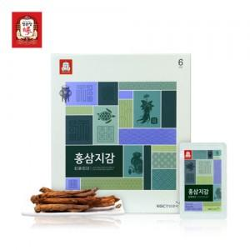

【상세/제작정보】

【인쇄/포장옵션】 | / 포장불가능

【공급단가】 | 수량 | 30~ | 50~ | 100~ | 300~ | 500~
*VAT별도 | 단가 | 37,870원 | 37,260원 | 36,360원 | 35,450원 | 34,840원

【상품 URL】 | https://dev.easy1.co.kr:443/src/goods_detail.php?gdno=33048

